2.Pivot VC
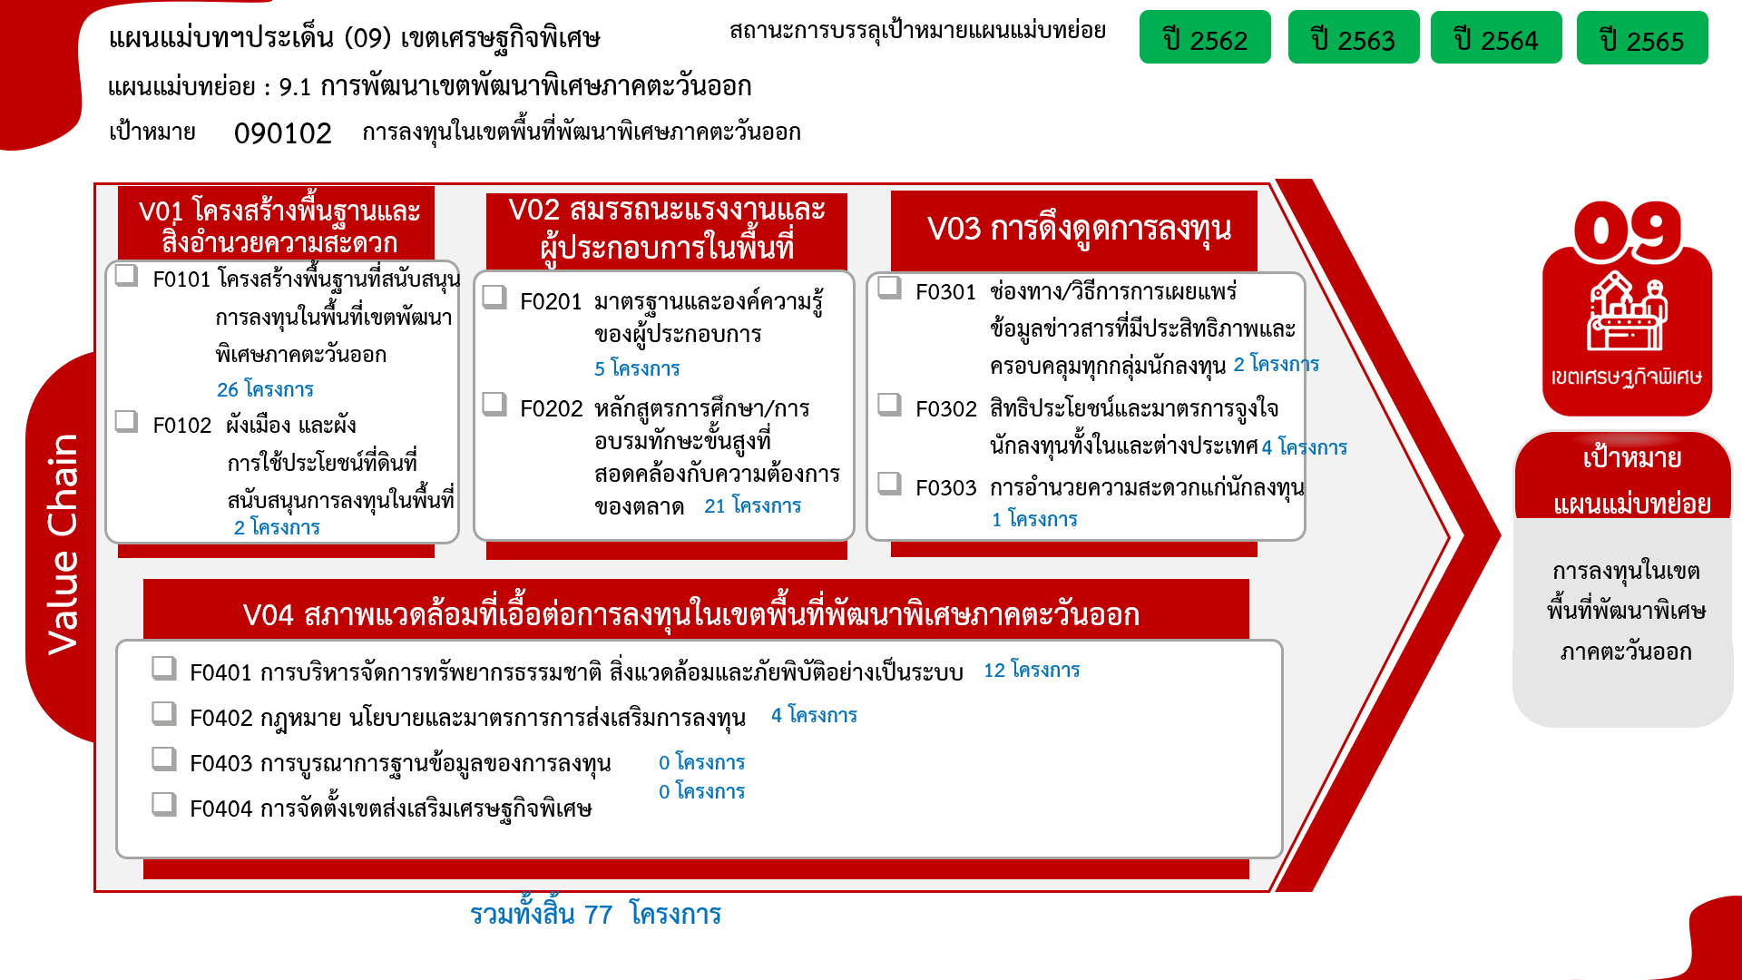

องค์ประกอบ/ปัจจัย | ปีงบประมาณ
 | 2559 | 2561 | 2562 | 2563 | 2564 | 2565 | 2566 | Grand Total
090102V01 | 1 | 4 | 3 | 6 | 5 | 9 |  | 28
090102V01F01 | 1 | 4 | 3 | 5 | 4 | 9 |  | 26
090102V01F02 |  |  |  | 1 | 1 |  |  | 2
090102V02 |  |  | 2 | 5 | 13 | 5 | 1 | 26
090102V02F01 |  |  |  | 3 | 7 | 2 | 1 | 13
090102V02F02 |  |  | 1 |  | 3 | 1 |  | 5
090102V02F03 |  |  | 1 | 2 | 3 | 2 |  | 8
090102V03 |  |  |  |  | 1 | 6 |  | 7
090102V03F01 |  |  |  |  |  | 2 |  | 2
090102V03F02 |  |  |  |  | 1 | 3 |  | 4
090102V03F03 |  |  |  |  |  | 1 |  | 1
090102V04 |  |  | 1 | 4 | 4 | 7 |  | 16
090102V04F01 |  |  | 1 | 4 | 3 | 4 |  | 12
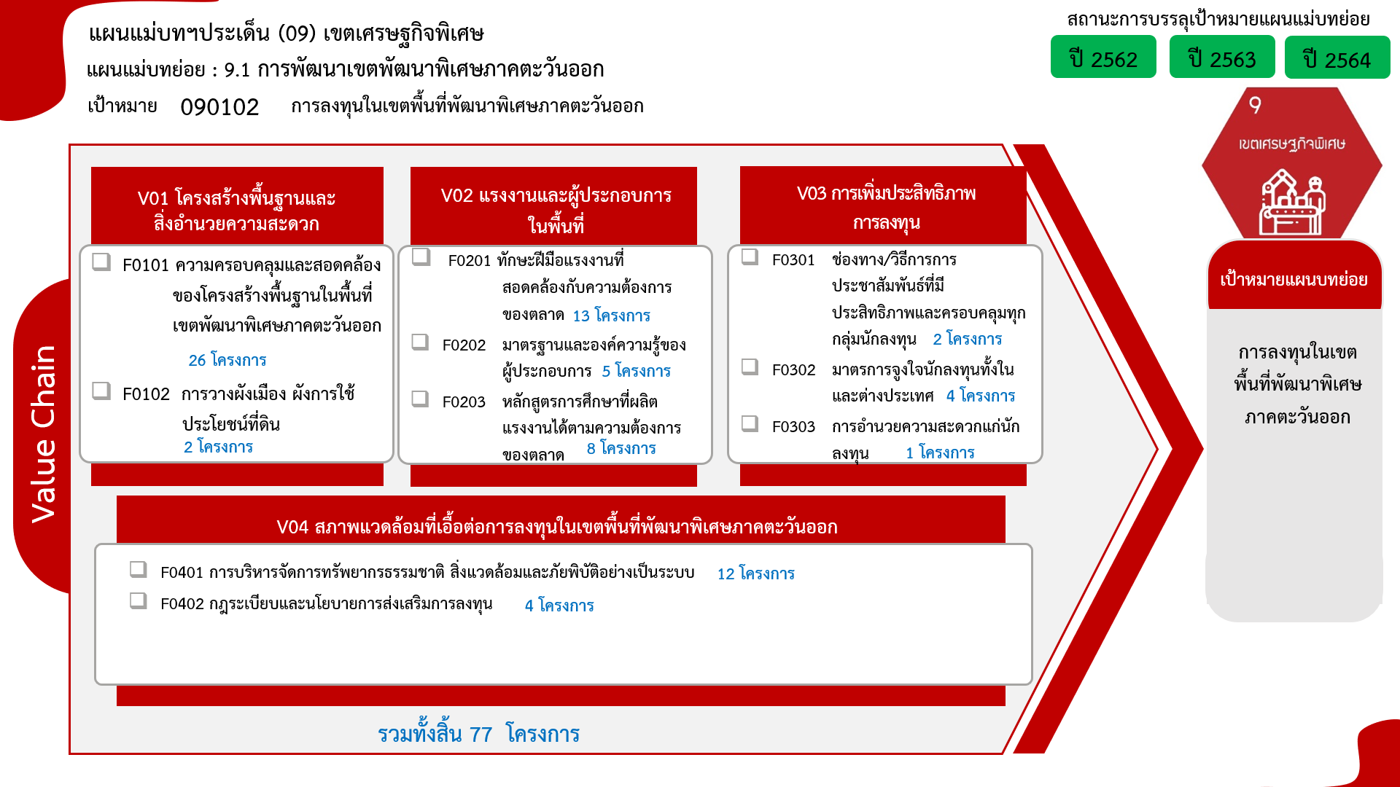
090102V04F02 |  |  |  |  | 1 | 3 |  | 4
Grand Total | 1 | 4 | 6 | 15 | 23 | 27 | 1 | 77

4.รวม
โครงการภายใต้เป้าหมายแผนแม่บทย่อย: 090102 การลงทุนในเขตพื้นที่พัฒนาพิเศษภาคตะวันออก
กรุณา Log in เข้าระบบ eMENSCR ก่อนดำเนินการ Click ที่ link โครงการนั้น ๆ
หมายเหตุ : หากไม่ Login จะไม่สามารถดูรายละเอียดโครงการได้
โครงการที่ปรากฎเป็นโครงการที่ผ่านการอนุมัติจากผู้บริหาร (M7) ของหน่วยงานเท่านั้น (ข้อมูล ณ เดือนมิถุนายน 2566)

ชื่อโครงการ / การดำเนินงาน | ปีงบประมาณ | วันที่เริ่มต้นโครงการ | วันที่สิ้นสุดโครงการ | หน่วยงานระดับกองหรือเทียบเท่า | หน่วยงานระดับกรมหรือเทียบเท่า | หน่วยงานระดับกระทรวงหรือเทียบเท่า | ประเภทโครงการ | องค์ประกอบ | ปัจจัย
โครงการพัฒนานิคมอุตสาหกรรมในพื้นที่ระเบียงเศรษฐกิจภาคตะวันออก : นิคมอุตสาหกรรม Smart Park | 2561 | มกราคม 2561 | กันยายน 2567 | กองอำนวยการปฏิบัติการ 3 | การนิคมอุตสาหกรรมแห่งประเทศไทย | กระทรวงอุตสาหกรรม |  | 090102V01 | 090102V01F01 | 090102V01F01
โครงการรื้อย้ายระบบไฟฟ้าเพื่อส่งมอบพื้นที่ให้การรถไฟแห่งประเทศไทย และก่อสร้างระบบไฟฟ้าทดแทน | 2563 | กรกฎาคม 2563 | เมษายน 2564 | ฝ่ายแผนกลยุทธ์ | การไฟฟ้านครหลวง | กระทรวงมหาดไทย |  | 090102V01 | 090102V01F01 | 090102V01F01
โครงการพัฒนาระเบียงเศรษฐกิจภาคตะวันออกแบบบูรณาการ | 2563 | เมษายน 2563 | กันยายน 2563 | กองบริหารการสาธารณสุข | สำนักงานปลัดกระทรวงสาธารณสุข | กระทรวงสาธารณสุข |  | 090102V01 | 090102V01F01 | 090102V01F01
โครงการพัฒนาทางหลวงรองรับระเบียงเศรษฐกิจภาคตะวันออก ปี 2564 | 2564 | ตุลาคม 2563 | กันยายน 2564 | สำนักแผนงาน | กรมทางหลวง | กระทรวงคมนาคม |  | 090102V01 | 090102V01F01 | 090102V01F01
โครงการพัฒนาพื้นที่เขตพัฒนาพิเศษภาคตะวันออก | 2564 | ตุลาคม 2563 | กันยายน 2564 | สำนักสนับสนุนและพัฒนาตามผังเมือง | กรมโยธาธิการและผังเมือง | กระทรวงมหาดไทย |  | 090102V01 | 090102V01F02 | 090102V01F02
โครงการพัฒนาท่าเรืออุตสาหกรรมมาบตาพุด ระยะที่ 3 (ช่วงที่ 2) | 2564 | ตุลาคม 2563 | กันยายน 2564 | กองพัฒนาท่าเรือ | การนิคมอุตสาหกรรมแห่งประเทศไทย | กระทรวงอุตสาหกรรม |  | 090102V01 | 090102V01F01 | 090102V01F01
โครงการพัฒนาเขตนวัตกรรมระเบียงเศรษฐกิจพิเศษภาคตะวันออก (EECi) | 2564 | ตุลาคม 2563 | กันยายน 2564 | สำนักงานกลาง | สำนักงานพัฒนาวิทยาศาสตร์และเทคโนโลยีแห่งชาติ (พว.) | กระทรวงการอุดมศึกษา วิทยาศาสตร์ วิจัยและนวัตกรรม |  | 090102V01 | 090102V01F01 | 090102V01F01
โครงการพัฒนาความพร้อมของพื้นที่ สร้างบรรยากาศเพื่อส่งเสริมการค้า การลงทุนอุตสาหกรรม มุ่งสู่เขตเศรษฐกิจพิเศษที่ดีและทันสมัยที่สุดในภูมิภาคอาเซี่ยน กิจกรรมหลัก พัฒนาโครงสร้างพื้นฐานด้านแหล่งน้ำเพื่อสนับสนุน การเป็นเขตเศรษฐกิจพิเศษ กิจกรรมย่อย ก่อสร้างประตูระบายน้ำขนาดกว้าง 6.00 เมตร สูง 4.00 เมตร พร้อมเครื่องกว้าน บานระบายและเกียร์มอเตอร์ไฟฟ้า และดาดคอนกรีตยาว 100.00 เมตร ตำบลเชิงเนิน อำเภอเมือง จังหวัดระยอง | 2564 | มกราคม 2564 | กันยายน 2564 | โครงการชลประทานระยอง | กรมชลประทาน | กระทรวงเกษตรและสหกรณ์ |  | 090102V01 | 090102V01F01 | 090102V01F01
โครงการศูนย์ซ่อมบำรุงอากาศยานอู่ตะเภา | 2559 | กันยายน 2559 | เมษายน 2566 | ฝ่ายบริหารกลยุทธ์ | บริษัท การบินไทย จำกัด (มหาชน) | กระทรวงคมนาคม |  | 090102V01 | 090102V01F01 | 090102V01F01
โครงการพัฒนาพื้นที่ตามแนวระเบียงเศรษฐกิจภาคตะวันออก | 2561 | ตุลาคม 2560 | กันยายน 2565 | สำนักสนับสนุนและพัฒนาตามผังเมือง | กรมโยธาธิการและผังเมือง | กระทรวงมหาดไทย |  | 090102V01 | 090102V01F01 | 090102V01F01
โครงการพัฒนาระเบียงเศรษฐกิจภาคตะวันออกของกองทัพเรือ | 2561 | ตุลาคม 2560 | กันยายน 2567 | สำนักงานปลัดบัญชีทหารเรือ | กองทัพเรือ | กระทรวงกลาโหม |  | 090102V01 | 090102V01F01 | 090102V01F01
โครงการพัฒนานิคมอุตสาหกรรมในพื้นที่ระเบียงเศรษฐกิจภาคตะวันออก : นิคมอุตสาหกรรม Smart Park | 2561 | มกราคม 2561 | กันยายน 2566 | กองอำนวยการปฏิบัติการ 3 | การนิคมอุตสาหกรรมแห่งประเทศไทย | กระทรวงอุตสาหกรรม |  | 090102V01 | 090102V01F01 | 090102V01F01
โครงการพัฒนาทางหลวงรองรับระเบียงเศรษฐกิจภาคตะวันออก ปีพ.ศ. 2562 | 2562 | ตุลาคม 2561 | กันยายน 2562 | สำนักแผนงาน | กรมทางหลวง | กระทรวงคมนาคม |  | 090102V01 | 090102V01F01 | 090102V01F01
โครงการพัฒนาพื้นที่ระเบียงเศรษฐกิจพิเศษภาคตะวันออก | 2562 | ตุลาคม 2561 | กันยายน 2562 | สำนักงานกลาง | สำนักงานพัฒนาวิทยาศาสตร์และเทคโนโลยีแห่งชาติ (พว.) | กระทรวงการอุดมศึกษา วิทยาศาสตร์ วิจัยและนวัตกรรม |  | 090102V01 | 090102V01F01 | 090102V01F01
โครงการจัดตั้งสถาบันไอโอทีเพื่อพัฒนาอุตสาหกรรมดิจิทัลแห่งอนาคต | 2562 | ธันวาคม 2561 | กันยายน 2564 | ฝ่ายอำนวยการสำนักงาน | สำนักงานส่งเสริมเศรษฐกิจดิจิทัล | กระทรวงดิจิทัลเพื่อเศรษฐกิจและสังคม |  | 090102V01 | 090102V01F01 | 090102V01F01
โครงการพัฒนาทางหลวงรองรับระเบียงเศรษฐกิจภาคตะวันออก ปี2563 | 2563 | ตุลาคม 2562 | กันยายน 2563 | สำนักแผนงาน | กรมทางหลวง | กระทรวงคมนาคม |  | 090102V01 | 090102V01F01 | 090102V01F01
โครงการพัฒนาพื้นที่เขตพัฒนาพิเศษภาคตะวันออก | 2563 | ตุลาคม 2562 | กันยายน 2565 | สำนักสนับสนุนและพัฒนาตามผังเมือง | กรมโยธาธิการและผังเมือง | กระทรวงมหาดไทย |  | 090102V01 | 090102V01F02 | 090102V01F02
โครงการพัฒนาท่าเรืออุตสาหกรรมมาบตาพุด ระยะที่ 3 | 2563 | ตุลาคม 2562 | กันยายน 2563 | กองพัฒนาท่าเรือ | การนิคมอุตสาหกรรมแห่งประเทศไทย | กระทรวงอุตสาหกรรม |  | 090102V01 | 090102V01F01 | 090102V01F01
การพัฒนาเขตนวัตกรรมระเบียงเศรษฐกิจพิเศษภาคตะวันออก | 2563 | ตุลาคม 2562 | กันยายน 2563 | สำนักงานกลาง | สำนักงานพัฒนาวิทยาศาสตร์และเทคโนโลยีแห่งชาติ (พว.) | กระทรวงการอุดมศึกษา วิทยาศาสตร์ วิจัยและนวัตกรรม |  | 090102V01 | 090102V01F01 | 090102V01F01
พัฒนาการจัดการเรียนรู้ขั้นพื้นฐานของสถานศึกษาในเขตพัฒนาเศรษฐกิจพิเศษภาคตะวันออก | 2563 | สิงหาคม 2563 | กันยายน 2563 | สำนักงานเขตพื้นที่การศึกษามัธยมศึกษา เขต 6 (ฉะเชิงเทรา-สมุทรปราการ) | สำนักงานคณะกรรมการการศึกษาขั้นพื้นฐาน | กระทรวงศึกษาธิการ |  | 090102V02 | 090102V02F01 | 090102V02F01
นิเทศสถานศึกษาเพื่อรองรับเขตพัฒนาพิเศษภาคตะวันออกด้านภาษา วิทยาศาสตร์และเทคโนโลยี และการประกอบอาชีพ 10 อุตสาหกรรม | 2563 | กรกฎาคม 2563 | กันยายน 2563 | สำนักงานเขตพื้นที่การศึกษามัธยมศึกษา เขต 6 (ฉะเชิงเทรา-สมุทรปราการ) | สำนักงานคณะกรรมการการศึกษาขั้นพื้นฐาน | กระทรวงศึกษาธิการ |  | 090102V02 | 090102V02F01 | 090102V02F01
โครงการแนะแนวอาชีพเพื่อการมีงานทำในเขตพื้นที่พัฒนาพิเศษภาคตะวันออก | 2564 | ตุลาคม 2563 | กันยายน 2564 | กองส่งเสริมการมีงานทำ | กรมการจัดหางาน | กระทรวงแรงงาน |  | 090102V02 | 090102V02F01 | 090102V02F01
โครงการจัดหางานเชิงรุกเพื่อการพัฒนาเขตพัฒนาพิเศษภาคตะวันออก | 2564 | ตุลาคม 2563 | กันยายน 2564 | กองพัฒนาระบบบริการจัดหางาน | กรมการจัดหางาน | กระทรวงแรงงาน |  | 090102V02 | 090102V02F01 | 090102V02F01
โครงการพัฒนาบุคลากรด้านการเชื่อมระดับสากล เพื่อสนับสนุนการพัฒนาอุตสาหกรรมในเขตระเบียงเศรษฐกิจพิเศษภาคตะวันออก | 2564 | ตุลาคม 2563 | กันยายน 2564 | กองแผนงาน | มหาวิทยาลัยเทคโนโลยีพระจอมเกล้าพระนครเหนือ | กระทรวงการอุดมศึกษา วิทยาศาสตร์ วิจัยและนวัตกรรม |  | 090102V02 | 090102V02F01 | 090102V02F01
โครงการพัฒนาศูนย์ฝึกอบรมด้านเทคโนโลยีอิเล็กทรอนิกส์อัจฉริยะและบรรจุภัณฑ์วงจรรวมในเขตพัฒนาพิเศษภาคตะวันออก | 2564 | ตุลาคม 2563 | กันยายน 2564 | กองแผนงาน | มหาวิทยาลัยเทคโนโลยีพระจอมเกล้าพระนครเหนือ | กระทรวงการอุดมศึกษา วิทยาศาสตร์ วิจัยและนวัตกรรม |  | 090102V02 | 090102V02F01 | 090102V02F01
โครงการจัดตั้งศูนย์เครือข่ายในการผลิตและพัฒนาบุคลากรสำหรับอุตสาหกรรมเป้าหมายเพื่อรองรับความต้องการอุตสาหกรรมในเขตพัฒนาพิเศษภาคตะวันออก | 2564 | ตุลาคม 2563 | กันยายน 2564 | มหาวิทยาลัย | มหาวิทยาลัยบูรพา | กระทรวงการอุดมศึกษา วิทยาศาสตร์ วิจัยและนวัตกรรม |  | 090102V02 | 090102V02F01 | 090102V02F01
อุทยานวิทยาศาสตร์ภาคตะวันออก มหาวิทยาลัยบูรพา | 2564 | ตุลาคม 2563 | กันยายน 2564 | สำนักงานอธิการบดี | มหาวิทยาลัยบูรพา | กระทรวงการอุดมศึกษา วิทยาศาสตร์ วิจัยและนวัตกรรม |  | 090102V02 | 090102V02F02 | 090102V02F02
อุทยานวิทยาศาสตร์ภาคตะวันออก มหาวิทยาลัยบูรพา | 2564 | ตุลาคม 2563 | กันยายน 2564 | มหาวิทยาลัย | มหาวิทยาลัยบูรพา | กระทรวงการอุดมศึกษา วิทยาศาสตร์ วิจัยและนวัตกรรม |  | 090102V02 | 090102V02F02 | 090102V02F02
โครงการพัฒนาสถานศึกษาขั้นพื้นฐานเพื่อรองรับเขตพัฒนาพิเศษภาคตะวันออก EEC | 2564 | ธันวาคม 2563 | กันยายน 2564 | สำนักงานเขตพื้นที่การศึกษามัธยมศึกษาฉะเชิงเทรา | สำนักงานคณะกรรมการการศึกษาขั้นพื้นฐาน | กระทรวงศึกษาธิการ |  | 090102V02 | 090102V02F03 | 090102V02F03
โครงการพัฒนาทักษะด้าน Industrial Internet of Things (IIOT) แบบเข้มข้นสำหรับบุคลากรระดับอาชีวศึกษา | 2564 | ตุลาคม 2563 | กันยายน 2564 | สำนักงานกลาง | สำนักงานพัฒนาวิทยาศาสตร์และเทคโนโลยีแห่งชาติ (พว.) | กระทรวงการอุดมศึกษา วิทยาศาสตร์ วิจัยและนวัตกรรม |  | 090102V02 | 090102V02F01 | 090102V02F01
โครงการส่งเสริมการเรียนรู้ด้านวิทยาศาสตร์และเทคโนโลยีให้กับโรงเรียนในพื้นที่ EEC | 2564 | ตุลาคม 2563 | กันยายน 2564 | สำนักงานกลาง | สำนักงานพัฒนาวิทยาศาสตร์และเทคโนโลยีแห่งชาติ (พว.) | กระทรวงการอุดมศึกษา วิทยาศาสตร์ วิจัยและนวัตกรรม |  | 090102V02 | 090102V02F03 | 090102V02F03
โครงการพัฒนาความสามารถด้านแทคโนโลยีดิจิทัลแก่ครูและเยาวชนในพื้นที่ EEC | 2564 | ตุลาคม 2563 | กันยายน 2564 | สำนักงานกลาง | สำนักงานพัฒนาวิทยาศาสตร์และเทคโนโลยีแห่งชาติ (พว.) | กระทรวงการอุดมศึกษา วิทยาศาสตร์ วิจัยและนวัตกรรม |  | 090102V02 | 090102V02F03 | 090102V02F03
โครงการเพิ่มศักยภาพผู้ประกอบการและบุคลากรสร้างสรรค์รองรับการพัฒนาเขตพัฒนาพิเศษภาคตะวันออก | 2564 | ตุลาคม 2563 | กันยายน 2564 | สำนักนโยบายและยุทธศาสตร์ | สำนักงานส่งเสริมเศรษฐกิจสร้างสรรค์ (องค์การมหาชน) | สำนักนายกรัฐมนตรี |  | 090102V02 | 090102V02F02 | 090102V02F02
โครงการส่งเสริมการเรียนรู้ด้านวิทยาศาสตร์และเทคโนโลยีให้กับ โรงเรียนในพื้นที่ EEC ( OverView ) | 2564 | มกราคม 2564 | มกราคม 2564 | สำนักงานเขตพื้นที่การศึกษามัธยมศึกษาฉะเชิงเทรา | สำนักงานคณะกรรมการการศึกษาขั้นพื้นฐาน | กระทรวงศึกษาธิการ |  | 090102V02 | 090102V02F01 | 090102V02F01
...

เรียง VC
 |  | โครงการภายใต้เป้าหมายแผนแม่บทย่อย: 090102 การลงทุนในเขตพื้นที่พัฒนาพิเศษภาคตะวันออก
กรุณา Log in เข้าระบบ eMENSCR ก่อนดำเนินการ Click ที่ link โครงการนั้น ๆ
หมายเหตุ : หากไม่ Login จะไม่สามารถดูรายละเอียดโครงการได้
โครงการที่ปรากฎเป็นโครงการที่ผ่านการอนุมัติจากผู้บริหาร (M7) ของหน่วยงานเท่านั้น (ข้อมูล ณ เดือนมิถุนายน 2566)

องค์ประกอบ | ปัจจัย | ชื่อโครงการ / การดำเนินงาน | ปีงบประมาณ | วันที่เริ่มต้นโครงการ | วันที่สิ้นสุดโครงการ | หน่วยงานระดับกองหรือเทียบเท่า | หน่วยงานระดับกรมหรือเทียบเท่า | หน่วยงานระดับกระทรวงหรือเทียบเท่า | ประเภทโครงการ
090102V01 | 090102V01F01 | โครงการพัฒนานิคมอุตสาหกรรมในพื้นที่ระเบียงเศรษฐกิจภาคตะวันออก : นิคมอุตสาหกรรม Smart Park | 2561 | มกราคม 2561 | กันยายน 2567 | กองอำนวยการปฏิบัติการ 3 | การนิคมอุตสาหกรรมแห่งประเทศไทย | กระทรวงอุตสาหกรรม
090102V01 | 090102V01F01 | โครงการรื้อย้ายระบบไฟฟ้าเพื่อส่งมอบพื้นที่ให้การรถไฟแห่งประเทศไทย และก่อสร้างระบบไฟฟ้าทดแทน | 2563 | กรกฎาคม 2563 | เมษายน 2564 | ฝ่ายแผนกลยุทธ์ | การไฟฟ้านครหลวง | กระทรวงมหาดไทย
090102V01 | 090102V01F01 | โครงการพัฒนาระเบียงเศรษฐกิจภาคตะวันออกแบบบูรณาการ | 2563 | เมษายน 2563 | กันยายน 2563 | กองบริหารการสาธารณสุข | สำนักงานปลัดกระทรวงสาธารณสุข | กระทรวงสาธารณสุข
090102V01 | 090102V01F01 | โครงการพัฒนาทางหลวงรองรับระเบียงเศรษฐกิจภาคตะวันออก ปี 2564 | 2564 | ตุลาคม 2563 | กันยายน 2564 | สำนักแผนงาน | กรมทางหลวง | กระทรวงคมนาคม
090102V01 | 090102V01F01 | โครงการพัฒนาท่าเรืออุตสาหกรรมมาบตาพุด ระยะที่ 3 (ช่วงที่ 2) | 2564 | ตุลาคม 2563 | กันยายน 2564 | กองพัฒนาท่าเรือ | การนิคมอุตสาหกรรมแห่งประเทศไทย | กระทรวงอุตสาหกรรม
090102V01 | 090102V01F01 | โครงการพัฒนาเขตนวัตกรรมระเบียงเศรษฐกิจพิเศษภาคตะวันออก (EECi) | 2564 | ตุลาคม 2563 | กันยายน 2564 | สำนักงานกลาง | สำนักงานพัฒนาวิทยาศาสตร์และเทคโนโลยีแห่งชาติ (พว.) | กระทรวงการอุดมศึกษา วิทยาศาสตร์ วิจัยและนวัตกรรม
090102V01 | 090102V01F01 | โครงการพัฒนาความพร้อมของพื้นที่ สร้างบรรยากาศเพื่อส่งเสริมการค้า การลงทุนอุตสาหกรรม มุ่งสู่เขตเศรษฐกิจพิเศษที่ดีและทันสมัยที่สุดในภูมิภาคอาเซี่ยน กิจกรรมหลัก พัฒนาโครงสร้างพื้นฐานด้านแหล่งน้ำเพื่อสนับสนุน การเป็นเขตเศรษฐกิจพิเศษ กิจกรรมย่อย ก่อสร้างประตูระบายน้ำขนาดกว้าง 6.00 เมตร สูง 4.00 เมตร พร้อมเครื่องกว้าน บานระบายและเกียร์มอเตอร์ไฟฟ้า และดาดคอนกรีตยาว 100.00 เมตร ตำบลเชิงเนิน อำเภอเมือง จังหวัดระยอง | 2564 | มกราคม 2564 | กันยายน 2564 | โครงการชลประทานระยอง | กรมชลประทาน | กระทรวงเกษตรและสหกรณ์
090102V01 | 090102V01F01 | โครงการศูนย์ซ่อมบำรุงอากาศยานอู่ตะเภา | 2559 | กันยายน 2559 | เมษายน 2566 | ฝ่ายบริหารกลยุทธ์ | บริษัท การบินไทย จำกัด (มหาชน) | กระทรวงคมนาคม
090102V01 | 090102V01F01 | โครงการพัฒนาพื้นที่ตามแนวระเบียงเศรษฐกิจภาคตะวันออก | 2561 | ตุลาคม 2560 | กันยายน 2565 | สำนักสนับสนุนและพัฒนาตามผังเมือง | กรมโยธาธิการและผังเมือง | กระทรวงมหาดไทย
...

